Sheet1
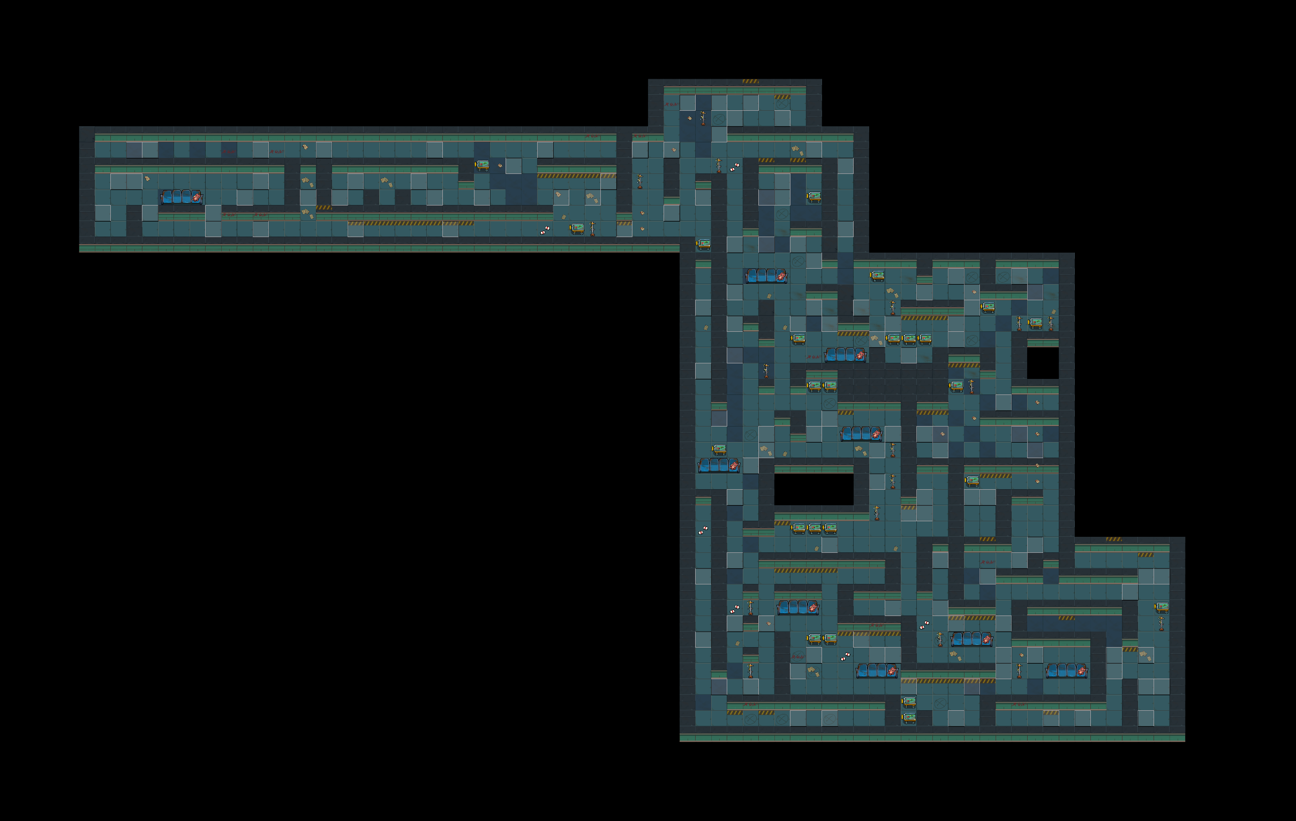

玩家路过突然倒下

随机事件：玩具熊的故事
小女孩感染（玩具熊会录音）

点击会不停的抖动

此处有小石子在地里滚动的声音

飞出很漂亮的荧光色光点

6号解码器

5

这三个在相互碰撞
4号材料

白羊座星座图标

此区域玩家经过灯管闪烁

连续点击3次，黄色部分会掉下来

谜题/解码器
环境
角色语言
飞船材料

